Mot de passe
Explication du fichier ⇢ Cliquez ici !
Obtenir la version complète ⇢ Cliquez ici !
Morpheus est spécialisé dans la formation Excel
Testez votre niveau !
Nous contacter
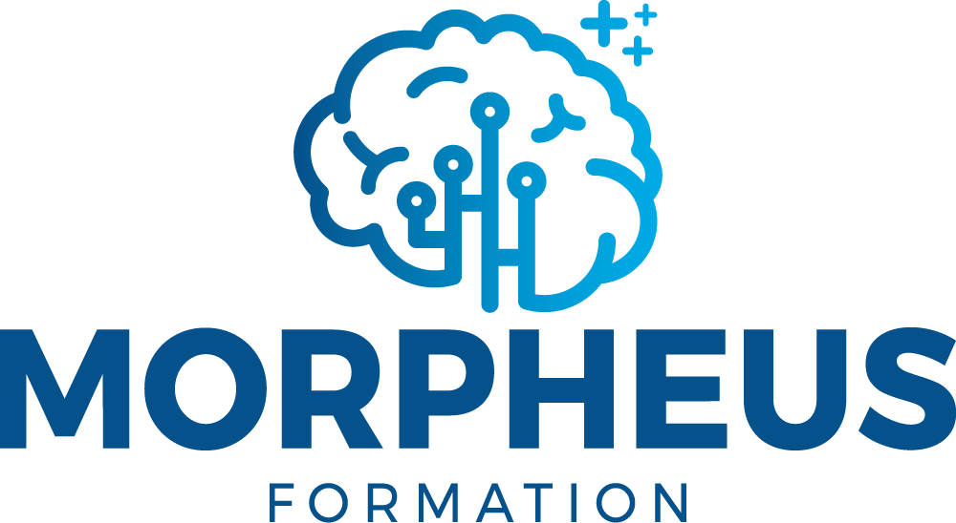

Niveau débutant | Informations pratiques
Découvrir le programme | Modalités | Après une analyse approfondie de vos des besoins, vous recevez un programme sur-mesure avec un planning adapté à vos disponibilités. Nos formations sont accessibles en distanciel ou en présentiel. Le format distanciel garantit un apprentissage plus solide, car la durée est répartie sur des séances de 1h30 à 2h. Vous pratiquez directement les notions sur le logiciel Excel, et vous pouvez vous entraîner en dehors des séances avec des exercices interactifs. Le formateur personnalise le programme tout au long de la formation.

Niveau intermédiaire
Découvrir le programme

Niveau avancé
Découvrir le programme | Certification Qualiopi | Nous sommes certifiés Qualiopi, donc nos formations sont éligibles au financement CPF, OPCO, FAF, Pôle Emploi, votre entreprise…

Par métier | Partenaire Tosa | Nos formations délivrent la certification Tosa Excel : vous passez l'examen blanc du Tosa 2 séances avant la fin de la formation, puis la certification Tosa après la formation.
Découvrir les programmes

